상품제안서
금장식 만능수첩 | 상품코드: S04353

 |  |  |  |  |  |  | 02-713-8555 | www.synergygift.co.kr
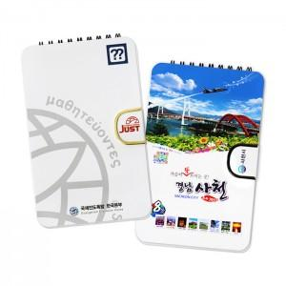

【상세/제작정보】 | <p>※ 손잡이장식 : 블랙 &amp; 골드 중 택1&nbsp;</p><p>3색펜추가형 옵션 선택시 볼펜 실크 1도 인쇄포함 ​</p><p>&nbsp;</p><p><span style="background-color: rgb(255, 255, 255); font-family: dotum; font-size: 13px;">※ 점착메모지 추가 1도 인쇄는 큰 점착메모지에만 인쇄가 가능합니다</span></p><p><span style="background-color: rgb(255, 255, 255); font-family: dotum; font-size: 13px;">① 점착식메모지/수첩내지 1도인쇄비(1천부 이상 가능) + 60원 추가</span>&nbsp;</p>

【인쇄/포장옵션】 | 풀칼라 / 벌크

【공급단가】 | 수량 | 500~ | 1,000~ | 3,000~ | 5,000~ | 10,000~
*VAT별도 | 기본형 | 3,180원 | 3,010원 | 2,860원 | 2,790원 | 2,740원

【상품 URL】 | https://www.synergygift.co.kr:443/src/goods_detail.php?gdno=18962

